상품제안서
모던플래너 만년형다이어리 32절(밴드형) | 상품코드: F17035

 |  |  |  |  |  |  | 02-412-0044 | www.easy1.co.kr
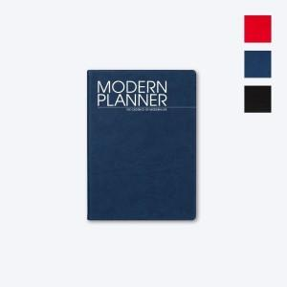

【상세/제작정보】 | <p>★ 디자인 요청시/속지 추가시/화보 추가시&nbsp; 별도 비용 발생합니다</p><p>★ ​기타 옵션 추가 별도 문의 바랍니다</p><p>&nbsp;​&nbsp;</p>

【인쇄/포장옵션】 | 불박 / 포장불가능

【공급단가】 | 수량 | 100~ | 300~ | 500~ | 1,000~ | 3,000~
*VAT별도 | 단가 | 8,540원 | 8,230원 | 7,930원 | 7,620원 | 7,320원

【상품 URL】 | https://dev.easy1.co.kr:443/src/goods_detail.php?gdno=17035

